Hoja2
SOFTWARE

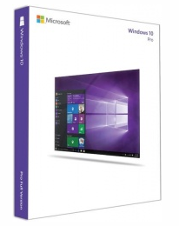

 |  |  | SO
 |  |  |  | SISTEMA OPERATIVO | GNU / Linux
 | SISTEMA OPERATIVO | Microsoft Windows 10 Pro Español, 64-bit

 |  |  |  | PRECIO UNT | $-
 | PRECIO UNT | $3,599.00
 |  |  |  | PRECIO TOTAL | $-
 | PRECIO TOTAL | $3,599.00

https://www.cyberpuerta.mx/Software/Sistemas-Operativos/Microsoft-Windows-10-Pro



 | ANTIVIRUS | MACFREE

 | PRECIO UNT | $299.00

 | PRECIO TOTAL POR 30 PROMOCION | $1,800.00

https://www.mcafee.com

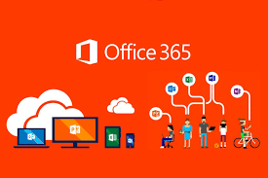
 | PAQUETERIA | Microsoft 365 Empresa Estándar

 | PRECIO UNT | $241.00

 | PRECIO TOTAL | $7,230.00

https://www.microsoft.com

